Sheet1
【员工上会补助统计单】
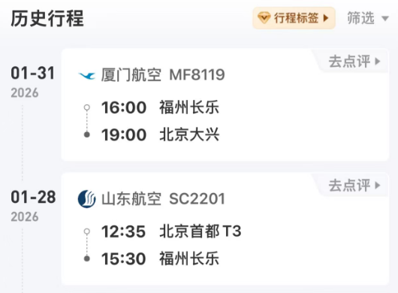
 |  | 姓名: | 易梦铃 |  | 职位: | 助理
 |  | 发生地: | 福建 |  | 部门: | 会奖6部
 |  | 发生日期: | 2026.1.28-31 |  | 报销日期: | 2026.2.3
 |  |  |  |  | 团号: | HMEA-260128-ZJT858

 |  | 出差城市 | 出差起止日期 | 每天金额 | 天数 | 合计 | 备注
 | 1 | 北京 | 2026.1.28-1.30 | 100.00 | 3.00 | 300.00
 | 2 | 北京 | 2026.1.31 | 200.00 | 1.00 | 200.00
 | 合计 |  |  |  | 4.00 | 500.00
 | 报销人: |  | 总监： | 合规: |  | 财务：

